关系图
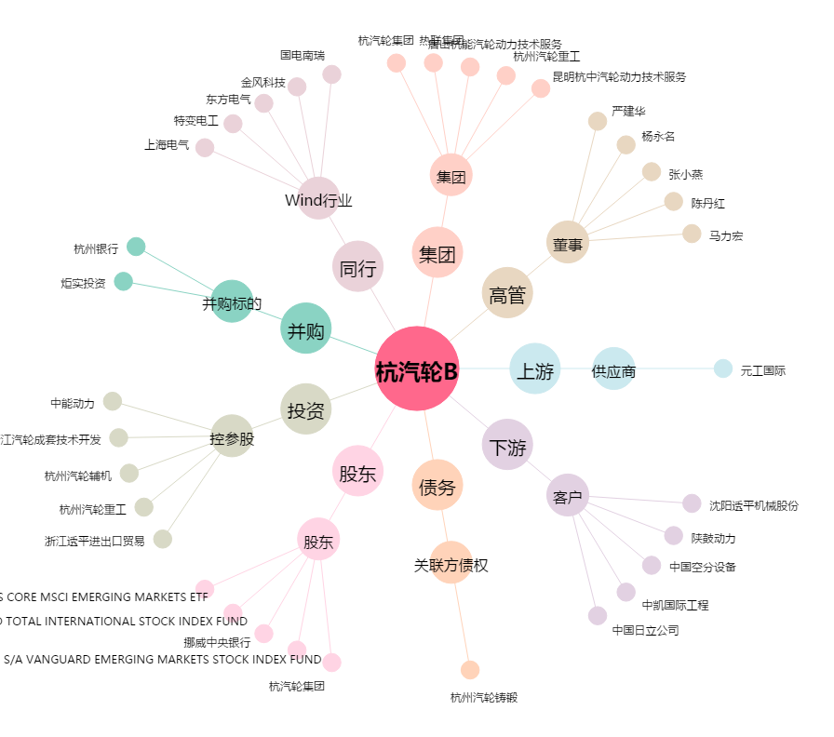
杭汽轮B[200771.SZ] - 关系概览图

